Sheet1
环间距
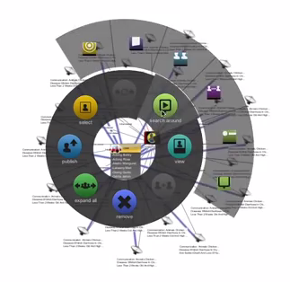

第一层环的最小半径
第一层环的最大弧度

右键菜单按钮的最小宽度
从第二层起按钮宽度不变？
从第二层起按钮过少时，填充父元素的弧度

超过弧度则按照最小宽度

每层环的所有按钮所占的弧度和不能超过默认层弧度（360度）
决定第一层环的半径，需要遍历所有层
第一层环是否要填满
第一层环是否均分，还是紧凑？

第一层环按钮可能不多，第二层有可能按钮很多
自定义右键菜单按钮

右键菜单展示时是否调整节点或链接的位置

战法模型添加图片属性

商量颜色设定

垂直多级菜单？

